상품제안서
사각 마그넷 6종 세트(주문제작형) | 상품코드: S27481

 |  |  |  |  |  |  | 02-713-8555 | www.synergygift.co.kr
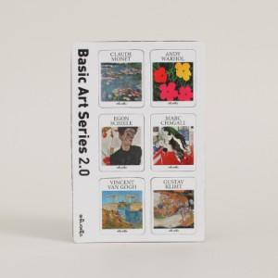

【상세/제작정보】 | <p><span style="background-color: rgb(255, 255, 255); font-family: dotum; font-size: 13px;">마그넷 고정판 100*146mm / 마그넷 30*37mm (6종)</span>​</p><p>단면 풀컬러인쇄 포함</p>

【인쇄/포장옵션】 | 풀칼라 / OPP(비닐)

【공급단가】 | 수량 | 1,000~ | 2,000~ | 3,000~ | 5,000~ | 10,000~
*VAT별도 | 단가 | 2,340원 | 2,120원 | 1,820원 | 1,480원 | 1,330원

【상품 URL】 | https://www.synergygift.co.kr:443/src/goods_detail.php?gdno=27481

